MENU
MENU

Cálculo Queda de Tensão - Loteamentos
Cálculo Queda de Tensão - Condominios Horizontais
Cálculo Queda de Tensão - Exemplo ( Diagrama)

Procedimentos para preeenchimento

1 | A planilha é utilizada para cálculo de queda de tensão
2 | A planilha tem capacidade para preenchimento de até dois troncos (lado A e lado B) e no máximo 15 ramais, onde cada tronco e cada ramal devem ser preenchidos separadamente em seus respectivos campos
3 | Somente os campos em azul podem ser preenchidos
4 | É necessário que seja elaborado o diagrama de barras (postes, flys), com a respectiva numeração de cada barra, antes do preenchimento da planilha
5 | Devem ser definidos os troncos (lado A e lado B) do transformador e preenchidos separadamente no campo "tronco"
6 | Devem ser definidos os ramais que derivam de uma barra do tronco e preenchidos separadamente no campo "ramais"
7 | Devem ser definidos os ramais que derivam de outro ramal e preenchidos separadamente no campo "ramais"
8 | O número de consumidores deve ser inserido em cada trecho entre o primeiro e o último ponto do tronco ou ramal. Quando no ponto não houver consumidor, inserir 0. Quando não houver ponto de derivação, deixar vazio
9 | As cargas especiais devem ser inseridas em cada trecho entre o primeiro e o último ponto do tronco ou ramal. Quando no ponto não houver carga especial, inserir 0. Quando não houver ponto de derivação, deixar vazio
10 | O critério de queda de tensão máxima acumulada não deve ultrapassar 5%

EXEMPLO
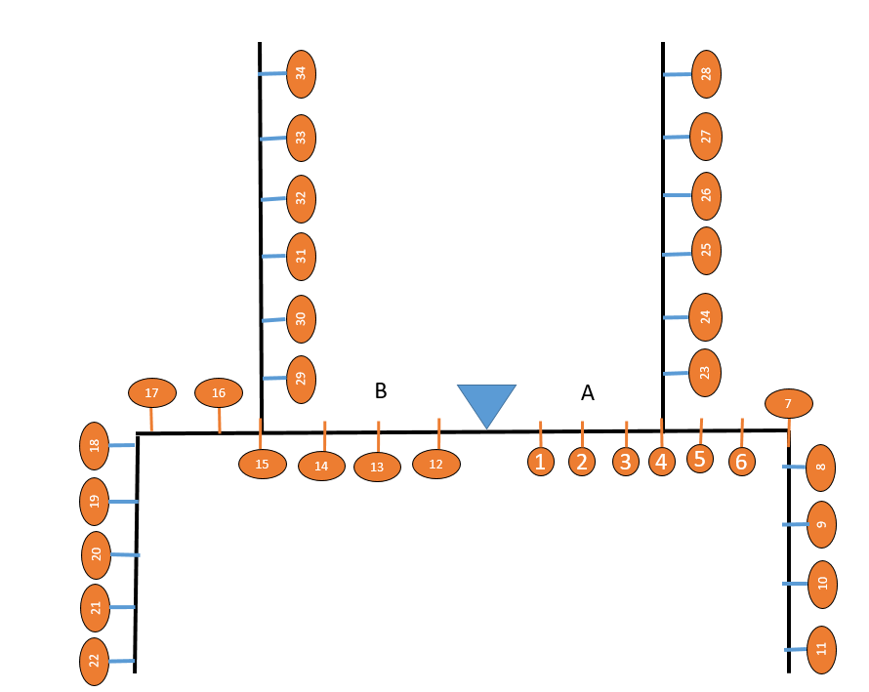
CRITÉRIO DE PROJETOS DE REDE DE DISTRIBUIÇÃO

Relatório de Rede Secundária Multiplexada de Distribuição

 |  | Empresa: |  |  |  | Projeto: |  |  |  |  | Proprietário:
 |  | Autor: |  |  |  | CREA: |  |  |  |  | Local e Data:

 |  | Rede Secundária |  |  | KVA/Consumidor Tradicional - (Condominios horizontais) | Fator de crescimento% |  | Cabo (PE ou XLPE?) |  | Demanda Total kVA |  | Maior Carregamento |  | Maior queda acumulada
 |  |  |  |  | 1.82 |  | 5 |  | XLPE |  | 226.26 | % | 40.99% | % | 0.7350
 |  | Trifásicas |  | Fator de Potência |  | Carga Pesada |  | Fator de Perdas |  | Perdas/Demandada |  | Ao ponto | 23 | Ao ponto | 28
 |  | Tensão | 380 |  | 0.92 |  | Noturno |  | 0.232 |  | 0.03506% | Cabo | 35 | Cabo | 35
 |  | Monofásicas |  | Fator de Carga |  | Horizonte de estudo |  | Perdas Totais kWh/ano |  | Demanda Total kVA 5º ano |  | Trafo a ser utilizado |  | Maior comprimento do tronco
 |  | Tensão | 220 |  | 0.4 | anos | 5 |  | 255.69 |  | 226.26 | kVA | Dividir Área BT | m | 245.00

 |  | Trecho |  | Nº Consumidores Tradicionais | Cargas Especiais kVA | Carga Acumulada kVA | Configuração da Rede | Condutor Fase (Neutro) | K% (kVA x m) | Comprimento do Trecho m | Queda de Tensão % no Trecho | Queda de Tensão % Acumulada | Corrente (Ampères) | Carregamento | Perdas no Trecho kWh/ano
 |  | Do ponto | Ao Ponto
Tronco | Lado A | Saída do TRAFO |  | ------------- | ------------- | ------------- | ------------- | ------------- | ------------- | ------------- | --------------- | --------------- | --------------- | --------------- | ----------------
 |  | Saída | 1 | 3 | 0.018 | 46.58 | Quadruplex | 120 | 0.00007 | 35.00 | 0.1116 | 0.1116 | 70.7750 | 22.19% | 16.73
 |  | 1 | 2 | 3 | 0.018 | 39.93 | Quadruplex | 120 | 0.00007 | 35.00 | 0.0956 | 0.2072 | 60.6643 | 19.02% | 14.34
 |  | 2 | 3 | 3 | 0.018 | 33.27 | Quadruplex | 120 | 0.00007 | 35.00 | 0.0797 | 0.2869 | 50.5536 | 15.85% | 11.95
 |  | 3 | 4 | 3 | 0.018 | 26.62 | Quadruplex | 120 | 0.00007 | 35.00 | 0.0637 | 0.3506 | 40.4429 | 12.68% | 9.56
 |  | 4 | 5 | 3 | 0.018 | 19.96 | Quadruplex | 120 | 0.00007 | 35.00 | 0.0478 | 0.3984 | 30.3321 | 9.51% | 7.17
 |  | 5 | 6 | 3 | 0.018 | 13.31 | Quadruplex | 70 | 0.00007 | 35.00 | 0.0344 | 0.4328 | 20.2214 | 8.99% | 4.38
 |  | 6 | 7 | 3 | 0.018 | 6.65 | Quadruplex | 70 | 0.00007 | 35.00 | 0.0172 | 0.4500 | 10.1107 | 4.49% | 2.19

 | Lado B | ------------- |  | ------------- | ------------- | ------------- | ------------- | ------------- | ------------- | ------------- | --------------- | --------------- | --------------- | --------------- | ----------------
 |  | Saída | 12 | 3 | 0.018 | 46.58 | Quadruplex | 120 | 0.00007 | 35.00 | 0.1116 | 0.1116 | 70.7750 | 22.19% | 16.73
 |  | 12 | 13 | 3 | 0.018 | 39.93 | Quadruplex | 120 | 0.00007 | 35.00 | 0.0956 | 0.2072 | 60.6643 | 19.02% | 14.34
 |  | 13 | 14 | 3 | 0.018 | 33.27 | Quadruplex | 120 | 0.00007 | 35.00 | 0.0797 | 0.2869 | 50.5536 | 15.85% | 11.95
 |  | 14 | 15 | 3 | 0.018 | 26.62 | Quadruplex | 120 | 0.00007 | 35.00 | 0.0637 | 0.3506 | 40.4429 | 12.68% | 9.56
 |  | 15 | 16 | 3 | 0.018 | 19.96 | Quadruplex | 120 | 0.00007 | 35.00 | 0.0478 | 0.3984 | 30.3321 | 9.51% | 7.17
 |  | 16 | 17 | 3 | 0.018 | 13.31 | Quadruplex | 70 | 0.00007 | 35.00 | 0.0344 | 0.4328 | 20.2214 | 8.99% | 4.38
 |  | 17 | 18 | 3 | 0.018 | 6.65 | Quadruplex | 70 | 0.00007 | 35.00 | 0.0172 | 0.4500 | 10.1107 | 4.49% | 2.19

Ramais | Ramal 1 - Derivando no ponto 4 | 4 | 23 | 3 | 0.018 | 39.93 | Quadruplex | 35 | 0.00008 | 35.00 | 0.1098 | 0.4604 | 60.6643 | 40.99% | 11.91
 |  | 23 | 24 | 3 | 0.018 | 33.27 | Quadruplex | 35 | 0.00008 | 35.00 | 0.0915 | 0.5520 | 50.5536 | 34.16% | 9.92
 |  | 24 | 25 | 3 | 0.018 | 26.62 | Quadruplex | 35 | 0.00008 | 35.00 | 0.0732 | 0.6252 | 40.4429 | 27.33% | 7.94 | Área do terreno (m²) | Demanda individual diversificada (kVA)
 |  | 25 | 26 | 3 | 0.018 | 19.96 | Quadruplex | 35 | 0.00008 | 35.00 | 0.0549 | 0.6801 | 30.3321 | 20.49% | 5.95 | 1 | 1
 |  | 26 | 27 | 3 | 0.018 | 13.31 | Quadruplex | 35 | 0.00008 | 35.00 | 0.0366 | 0.7167 | 20.2214 | 13.66% | 3.97 | 10 | 1
 |  | 27 | 28 | 3 | 0.018 | 6.65 | Quadruplex | 35 | 0.00008 | 35.00 | 0.0183 | 0.7350 | 10.1107 | 6.83% | 1.98 | 20 | 1
 |  |  |  |  |  |  |  |  |  |  |  |  |  |  |  | 30 | 1
 |  |  |  |  |  |  |  |  |  |  |  |  |  |  |  | 40 | 1
 |  |  |  |  |  |  |  |  |  |  |  |  |  |  |  | 50 | 1
 |  |  |  |  |  |  |  |  |  |  |  |  |  |  |  | 60 | 1.06
 | Ramal 2 - Derivando no ponto 18 | 18 | 19 | 3 | 0.018 | 26.62 | Quadruplex | 35 | 0.00008 | 35.00 | 0.0732 | 0.5233 | 40.4429 | 27.33% | 7.94 | 70 | 1.12
 |  | 19 | 20 | 3 | 0.018 | 19.96 | Quadruplex | 35 | 0.00008 | 35.00 | 0.0549 | 0.5782 | 30.3321 | 20.49% | 5.95 | 80 | 1.18
 |  | 20 | 21 | 3 | 0.018 | 13.31 | Quadruplex | 35 | 0.00008 | 35.00 | 0.0366 | 0.6148 | 20.2214 | 13.66% | 3.97 | 90 | 1.24
 |  | 21 | 22 | 3 | 0.018 | 6.65 | Quadruplex | 35 | 0.00008 | 35.00 | 0.0183 | 0.6331 | 10.1107 | 6.83% | 1.98 | 100 | 1.82
 |  |  |  |  |  |  |  |  |  |  |  |  |  |  |  | 110 | 1.85
 |  |  |  |  |  |  |  |  |  |  |  |  |  |  |  | 120 | 1.88
 |  |  |  |  |  |  |  |  |  |  |  |  |  |  |  | 130 | 1.9
 |  |  |  |  |  |  |  |  |  |  |  |  |  |  |  | 140 | 1.93
 |  |  |  |  |  |  |  |  |  |  |  |  |  |  |  | 150 | 1.96
 |  |  |  |  |  |  |  |  |  |  |  |  |  |  |  | 160 | 2.02
 | Ramal 3 - Derivando no ponto 15 | 15 | 29 | 3 | 0.018 | 39.93 | Quadruplex | 35 | 0.00008 | 35.00 | 0.1098 | 0.4604 | 60.6643 | 40.99% | 11.91 | 170 | 2.07
 |  | 29 | 30 | 3 | 0.018 | 33.27 | Quadruplex | 35 | 0.00008 | 35.00 | 0.0915 | 0.5520 | 50.5536 | 34.16% | 9.92 | 180 | 2.13
 |  | 30 | 31 | 3 | 0.018 | 26.62 | Quadruplex | 35 | 0.00008 | 35.00 | 0.0732 | 0.6252 | 40.4429 | 27.33% | 7.94 | 190 | 2.18
 |  | 31 | 32 | 3 | 0.018 | 19.96 | Quadruplex | 35 | 0.00008 | 35.00 | 0.0549 | 0.6801 | 30.3321 | 20.49% | 5.95 | 200 | 2.24
 |  | 32 | 33 | 3 | 0.018 | 13.31 | Quadruplex | 35 | 0.00008 | 35.00 | 0.0366 | 0.7167 | 20.2214 | 13.66% | 3.97 | 210 | 2.29
 |  | 33 | 34 | 3 | 0.018 | 6.65 | Quadruplex | 35 | 0.00008 | 35.00 | 0.0183 | 0.7350 | 10.1107 | 6.83% | 1.98 | 220 | 2.34
 |  |  |  |  |  |  |  |  |  |  |  |  |  |  |  | 230 | 2.4
 |  |  |  |  |  |  |  |  |  |  |  |  |  |  |  | 240 | 2.45
 |  |  |  |  |  |  |  |  |  |  |  |  |  |  |  | 250 | 2.5
 |  |  |  |  |  |  |  |  |  |  |  |  |  |  |  | 260 | 2.55
 | Ramal 4 - Derivando no ponto 7 | 7 | 8 | 3 | 0.018 | 26.62 | Quadruplex | 35 | 0.00008 | 35.00 | 0.0732 | 0.5233 | 40.4429 | 27.33% | 7.94 | 270 | 2.61
 |  | 8 | 9 | 3 | 0.018 | 19.96 | Quadruplex | 35 | 0.00008 | 35.00 | 0.0549 | 0.5782 | 30.3321 | 20.49% | 5.95 | 280 | 2.66
 |  | 9 | 10 | 3 | 0.018 | 13.31 | Quadruplex | 35 | 0.00008 | 35.00 | 0.0366 | 0.6148 | 20.2214 | 13.66% | 3.97 | 290 | 2.71
 |  | 10 | 11 | 3 | 0.018 | 6.65 | Quadruplex | 35 | 0.00008 | 35.00 | 0.0183 | 0.6331 | 10.1107 | 6.83% | 1.98 | 300 | 2.76
 |  |  |  |  |  |  |  |  |  |  |  |  |  |  |  | 310 | 2.81
 |  |  |  |  |  |  |  |  |  |  |  |  |  |  |  | 320 | 2.86
 |  |  |  |  |  |  |  |  |  |  |  |  |  |  |  | 330 | 2.91
 |  |  |  |  |  |  |  |  |  |  |  |  |  |  |  | 340 | 2.97
 |  |  |  |  |  |  |  |  |  |  |  |  |  |  |  | 350 | 3.02
 |  |  |  |  |  |  |  |  |  |  |  |  |  |  |  | 360 | 3.07
 | Ramal 5 - Derivando no ponto |  |  |  |  |  |  |  |  |  |  |  |  |  |  | 370 | 3.12
 |  |  |  |  |  |  |  |  |  |  |  |  |  |  |  | 380 | 3.17
 |  |  |  |  |  |  |  |  |  |  |  |  |  |  |  | 390 | 3.22
 |  |  |  |  |  |  |  |  |  |  |  |  |  |  |  | 400 | 3.27
 |  |  |  |  |  |  |  |  |  |  |  |  |  |  |  | 410 | 3.32
 |  |  |  |  |  |  |  |  |  |  |  |  |  |  |  | 420 | 3.37
 |  |  |  |  |  |  |  |  |  |  |  |  |  |  |  | 430 | 3.42
 |  |  |  |  |  |  |  |  |  |  |  |  |  |  |  | 440 | 3.47
 |  |  |  |  |  |  |  |  |  |  |  |  |  |  |  | 450 | 3.52
 |  |  |  |  |  |  |  |  |  |  |  |  |  |  |  | 460 | 3.56
 | Ramal 6 - Derivando no ponto |  |  |  |  |  |  |  |  |  |  |  |  |  |  | 470 | 3.61
 |  |  |  |  |  |  |  |  |  |  |  |  |  |  |  | 480 | 3.66
 |  |  |  |  |  |  |  |  |  |  |  |  |  |  |  | 490 | 3.71
 |  |  |  |  |  |  |  |  |  |  |  |  |  |  |  | 500 | 3.76
 |  |  |  |  |  |  |  |  |  |  |  |  |  |  |  | 510 | 3.78
 |  |  |  |  |  |  |  |  |  |  |  |  |  |  |  | 520 | 3.81
 |  |  |  |  |  |  |  |  |  |  |  |  |  |  |  | 530 | 3.83
 |  |  |  |  |  |  |  |  |  |  |  |  |  |  |  | 540 | 3.86
 |  |  |  |  |  |  |  |  |  |  |  |  |  |  |  | 550 | 3.88
 |  |  |  |  |  |  |  |  |  |  |  |  |  |  |  | 560 | 3.9
 | Ramal 7 - Derivando no ponto |  |  |  |  |  |  |  |  |  |  |  |  |  |  | 570 | 3.93
 |  |  |  |  |  |  |  |  |  |  |  |  |  |  |  | 580 | 3.95
 |  |  |  |  |  |  |  |  |  |  |  |  |  |  |  | 590 | 3.98
 |  |  |  |  |  |  |  |  |  |  |  |  |  |  |  | 601 | 4
 |  |  |  |  |  |  |  |  |  |  |  |  |  |  |  | 1200 | 7
 |  |  |  |  |  |  |  |  |  |  |  |  |  |  |  | 2000 | 10

 | Ramal 8 - Derivando no ponto

 | Ramal 9 - Derivando no ponto

 | Ramal 10 - Derivando no ponto

 | Ramal 11 - Derivando no ponto

 | Ramal 12 - Derivando no ponto

 | Ramal 13 - Derivando no ponto

 | Ramal 14 - Derivando no ponto

 | Ramal 15 - Derivando no ponto

.

